01
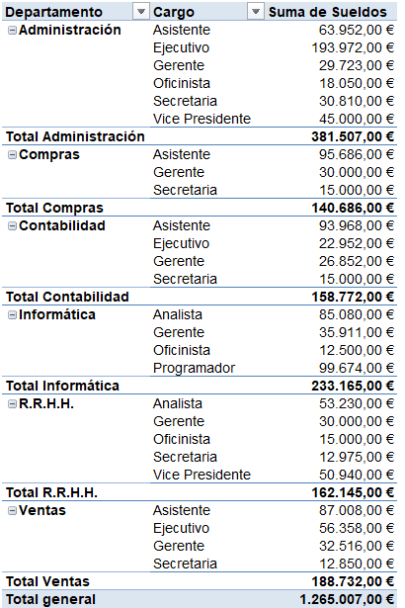
Suma de Sueldos por Cargo y Departamento

03
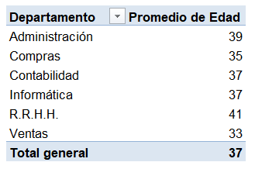
Promedio de Edad de los Empleados por Departamento

04
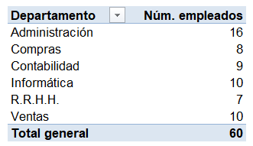
Número de Empleados por Departamento

05
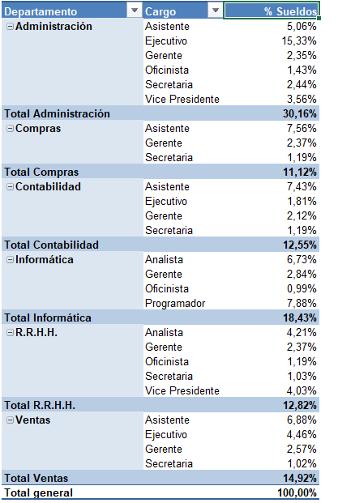
% Distribución de Sueldos por Departamento y Cargo

06
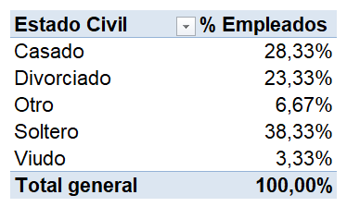
% Distribución de los Empleados por Estado Civil

07
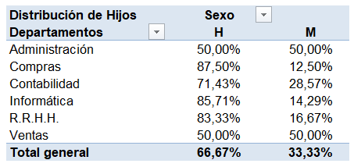
Distribución porcentual de hijos por Departamento y sexo

08
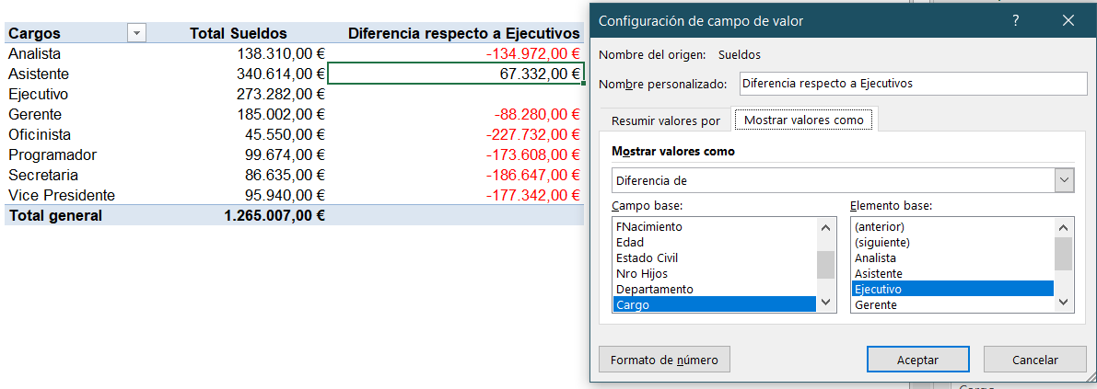
Diferencia de Sueldo Ejecutivos respecto al resto de los cargos

09
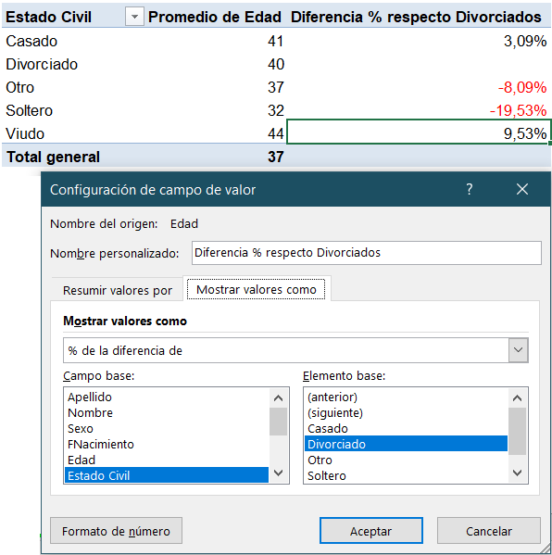
Diferencia porcentual de Edad por Estado Civil respecto a Divorciados

10
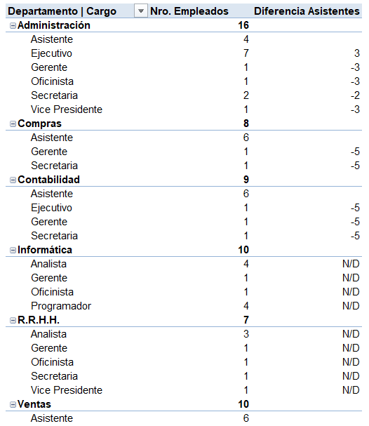
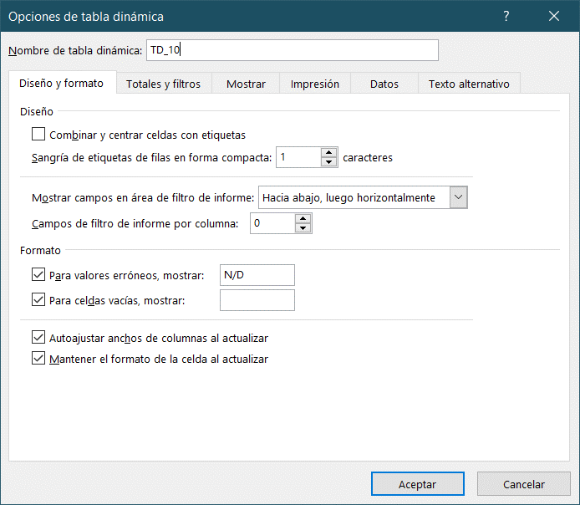
Diferencia de empleados por DEPARTAMENTO y CARGO en referencia a los ASISTENTES.

12
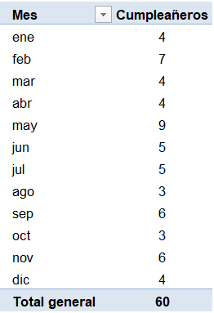
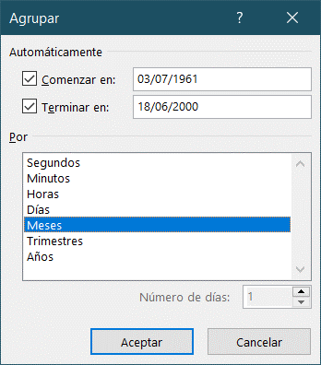
Cuántos empleados cumplen años cada mes. Extraer los nacidos en el mes de octubre
Hacer doble click en el dato de octubre. ( 3 cumpleañeros...)

13
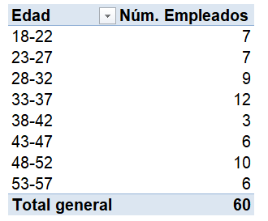
Empleados agrupados por rangos de EDAD de 5 en 5 años

14
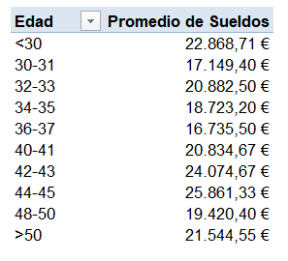
Promedio de sueldos de los empleados que tengan entre 30 y 50 años, agrupados en rangos de edad de 2 en 2

15
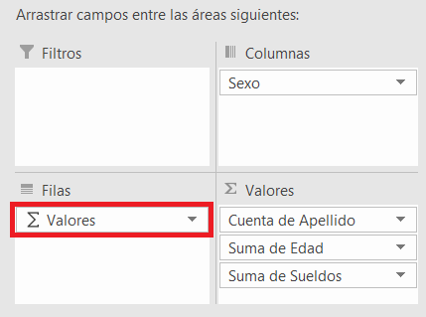
Número de empleados, promedio de edad y sueldo máximo distribuido por sexo

16
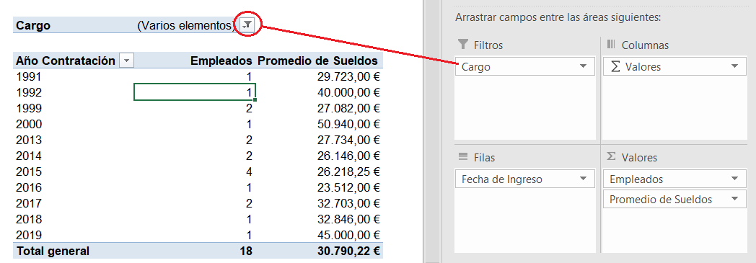
Promedio de sueldos de Gerentes, Ejecutivos y Vicepresidentes agrupados por Año de contratación

17
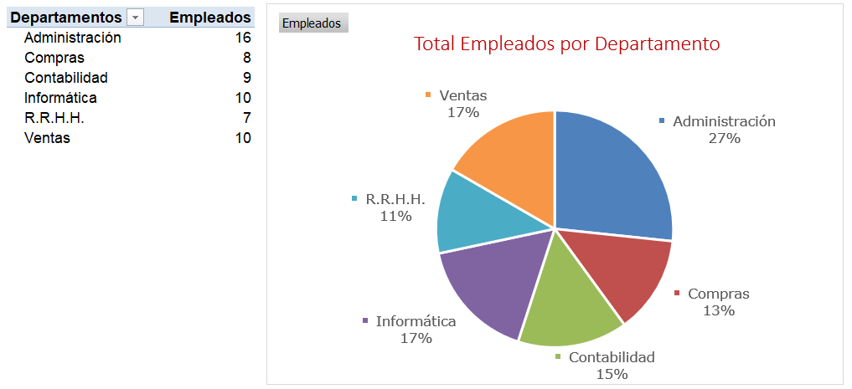
Distribución de Empleados por Departamento (Gráfico Dinámico)

18
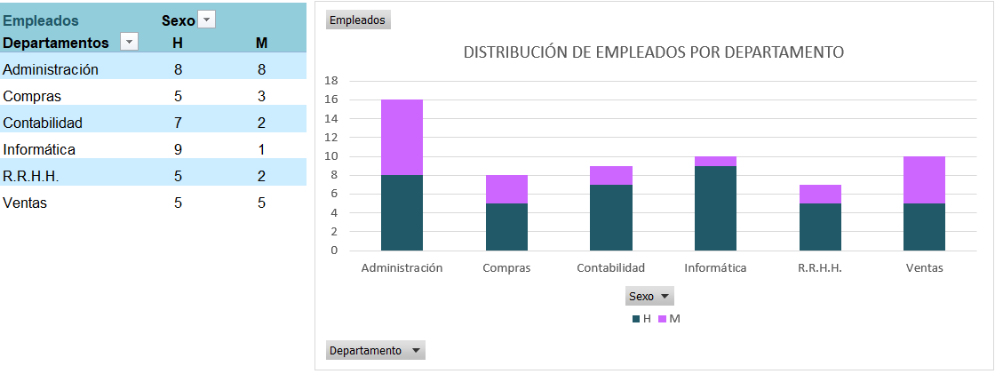
Distribución de Empleados por Departamento (Gráfico Dinámico 2)

